絕、相對位址練習
 | 銷售數量 | 構成比累積
A | 10,254
B | 10,054
C | 9,268
D | 8,045
E | 7,895
F | 3,485
G | 2,854
H | 2,214
I | 1,846
J | 730
 |  |  |  |  |  | 練習一 |  |  |  |  |  |  |  | 練習三 | 練習四
●去年的銷售數量績效 |  |  |  |  |  | ●比對前年的變化率 |  |  |  |  |  | 產品 | 銷售數量 | 構成比 | 構成比累積
 | 產品A | 產品B | 產品C | 產品D | 合計 |  | 產品A | 產品B | 產品C | 產品D | 合計 | A | 10,254
北部 | 11,817 | 16,829 | 6,477 | 1,805 | 36,928 | 北部 |  |  |  |  |  | B | 10,054
東部 | 19,695 | 27,114 | 9,768 | 3,621 | 60,198 | 東部 |  |  |  |  |  | C | 9,268
中部 | 16,847 | 22,015 | 12,642 | 3,429 | 54,933 | 中部 |  |  |  |  |  | D | 8,045
南部 | 12,240 | 19,039 | 23,349 | 1,827 | 56,455 | 南部 |  |  |  |  |  | E | 7,895
全國 | 60,599 | 84,997 | 52,236 | 10,682 | 208,514 | 全國 |  |  |  |  |  | F | 3,485
 |  |  |  |  |  | 練習二 |  |  |  |  |  | G | 2,854
●今年的銷售數量績效 |  |  |  |  |  | ●區域別的產品佔有率 |  |  |  |  |  | H | 2,214
 | 產品A | 產品B | 產品C | 產品D | 合計 |  | 產品A | 產品B | 產品C | 產品D | 合計 | I | 1,846
北部 | 12,700 | 16,154 | 7,951 | 1,665 | 38,470 | 北部 |  |  |  |  |  | J | 730
東部 | 23,139 | 25,190 | 10,954 | 3,154 | 62,437 | 東部 |  |  |  |  |  | 合計 | 56,645
中部 | 19,549 | 21,352 | 10,676 | 2,997 | 54,574 | 中部
南部 | 11,104 | 17,274 | 26,022 | 1,918 | 56,318 | 南部
全國 | 66,492 | 79,970 | 55,603 | 9,734 | 211,799 | 全國

 |  |  |  |  |  |  |  |  |  |  |  |  |  |  |  | 混合位址練習 | 使用 & 連結兩個儲存格
 |  |  |  |  |  |  |  |  |  |  |  |  |  |  |  |  | A | B | C
 |  |  |  |  |  |  |  |  |  |  |  |  |  |  |  | 1
 |  |  |  |  |  |  |  |  |  |  |  |  |  |  |  | 2
 |  |  |  |  |  |  |  |  |  |  |  |  |  |  |  | 3
 |  |  |  |  |  |  |  |  |  |  |  |  |  |  |  | 4
 |  |  |  |  |  |  |  |  |  |  |  |  |  |  |  | 5
 |  |  |  |  |  |  |  |  |  |  |  |  |  |  |  | 6

混合位址
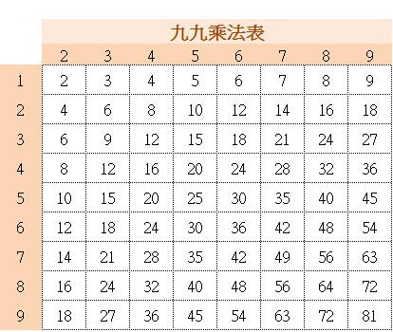
 | 九九乘法表
 | 2 | 3 | 4 | 5 | 6 | 7 | 8 | 9
1
2
3
4
5
6
7
8
9

